关系图
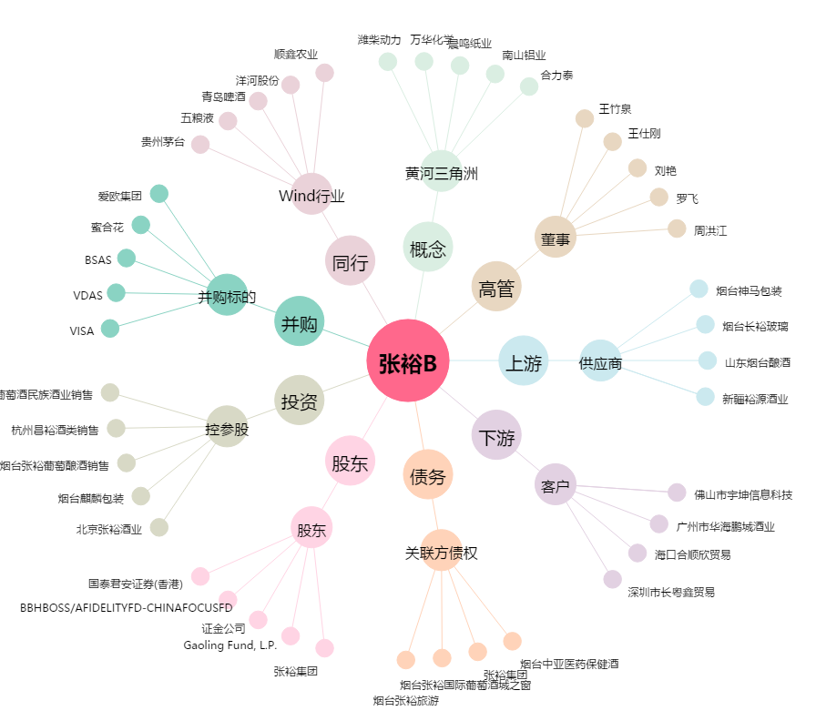
张裕B[200869.SZ] - 关系概览图

